DRY EYE WHEEL
ENGLISH VERSION | BAHASA LANGUAGE
DRY EYE WHEEL | RODA MATA KERING
THE WHEEL | RODA
Dry eye is a chronic condition that will require you to work with your patient to manage it. The wheel symbolizes the process of mitigating, measuring, and using that information to inform your management approach. When your patient returns for review, you will gather the information again to understand what or how it has changed and how this may inform further mitigation, measurement and refine your management approach. | Mata kering adalah kondisi kronis yang mengharuskan Anda bekerja dengan pasien Anda untuk mengelolanya. Roda melambangkan proses mitigasi, pengukuran, dan penggunaan informasi tersebut untuk menginformasikan pendekatan manajemen Anda. Ketika pasien Anda kembali untuk ditinjau, Anda akan mengumpulkan informasi lagi untuk memahami apa atau bagaimana hal itu telah berubah dan bagaimana hal ini dapat menginformasikan mitigasi, pengukuran, dan penyempurnaan pendekatan manajemen Anda lebih lanjut.
THE RINGS | CINCIN
The rings shown in the dry eye wheel symbolise the simplest through to more complex approaches for mitigation, measurement, and management of dry eye, according to severity. There is plenty you can do to ease the discomfort of dry eye patients through mitigation, measurement, and management, even with no additional investment (bronze outer ring) or limited investment (silver middle ring). As the majority of patients with dry eye have mild to moderate disease, all practitioners need to get involved, referring to specialist centres when needed. | Cincin yang ditunjukkan di roda mata kering melambangkan pendekatan yang paling sederhana hingga lebih kompleks untuk mitigasi, pengukuran, dan pengelolaan mata kering, sesuai dengan tingkat keparahan. Ada banyak hal yang dapat Anda lakukan untuk meringankan ketidaknyamanan pasien mata kering melalui mitigasi, pengukuran, dan pengelolaan, bahkan tanpa investasi tambahan (cincin luar perunggu) atau investasi terbatas (cincin tengah perak). Karena mayoritas pasien dengan mata kering memiliki penyakit ringan hingga sedang, semua praktisi perlu terlibat, merujuk ke pusat spesialis bila diperlukan.
COLOR CODE | KODE WARNA
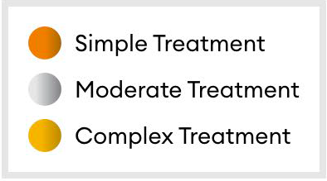 | Perawatan ringan Perawatan sederhana Perawatan kompleks

